圖表索引
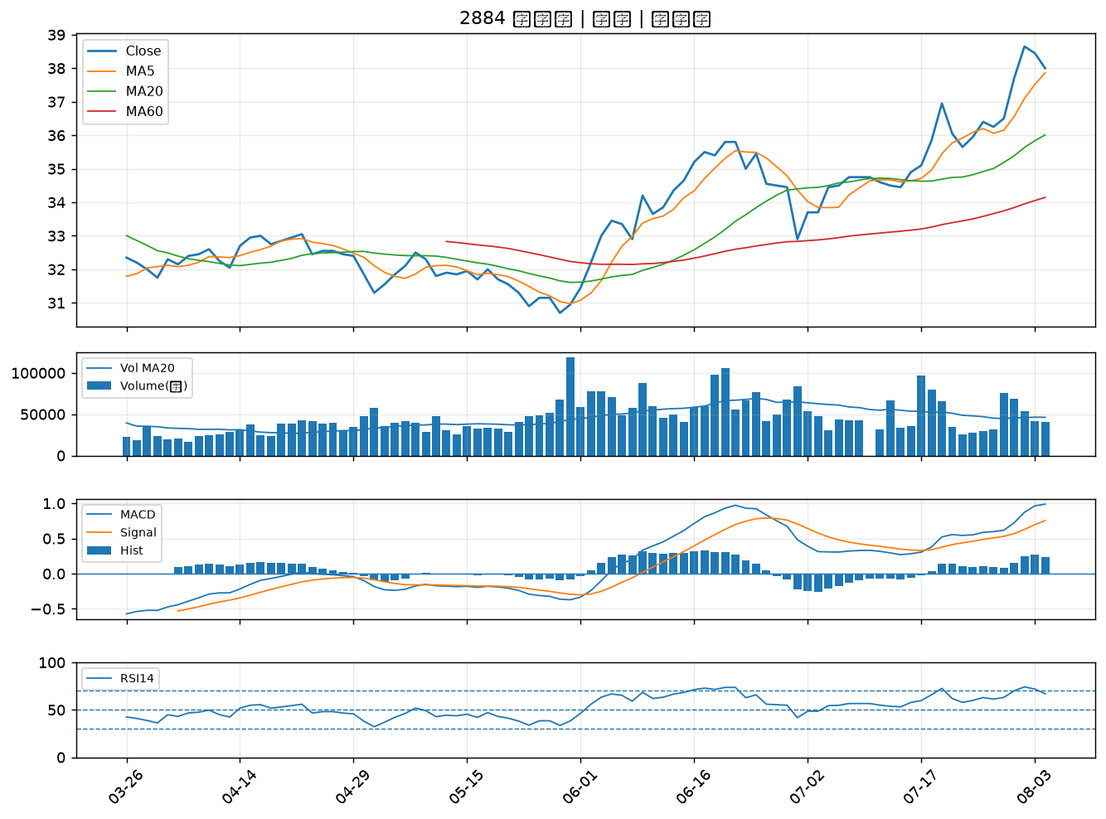
股票代號 | 股票名稱 | 市場 | 買進觀察分級 | 主力突破分數 | 圖表路徑
2425 | 承啟 | 上市 | A級 | 6 | output/charts/20260804/2425_承啟.png
3231 | 緯創 | 上市 | A級 | 3 | output/charts/20260804/3231_緯創.png
6206 | 飛捷 | 上市 | B級 | 6 | output/charts/20260804/6206_飛捷.png
2301 | 光寶科 | 上市 | B級 | 5 | output/charts/20260804/2301_光寶科.png
3653 | 健策 | 上市 | B級 | 5 | output/charts/20260804/3653_健策.png
4967 | 十銓 | 上市 | B級 | 3 | output/charts/20260804/4967_十銓.png
8111 | 立碁 | 上櫃 | B級 | 2 | output/charts/20260804/8111_立碁.png
2801 | 彰銀 | 上市 | B級 | 2 | output/charts/20260804/2801_彰銀.png
3441 | 聯一光 | 上櫃 | B級 | 2 | output/charts/20260804/3441_聯一光.png
2618 | 長榮航 | 上市 | B級 | 1 | output/charts/20260804/2618_長榮航.png
2610 | 華航 | 上市 | B級 | 1 | output/charts/20260804/2610_華航.png
2027 | 大成鋼 | 上市 | B級 | 1 | output/charts/20260804/2027_大成鋼.png
2451 | 創見 | 上市 | B級 | 1 | output/charts/20260804/2451_創見.png
8271 | 宇瞻 | 上市 | B級 | 1 | output/charts/20260804/8271_宇瞻.png
6214 | 精誠 | 上市 | B級 | 1 | output/charts/20260804/6214_精誠.png
6588 | 東典光電 | 上櫃 | B級 | 1 | output/charts/20260804/6588_東典光電.png
1907 | 永豐餘 | 上市 | B級 | 1 | output/charts/20260804/1907_永豐餘.png
2880 | 華南金 | 上市 | B級 | 0 | output/charts/20260804/2880_華南金.png
2882 | 國泰金 | 上市 | B級 | 0 | output/charts/20260804/2882_國泰金.png
2867 | 三商壽 | 上市 | B級 | 0 | output/charts/20260804/2867_三商壽.png
9945 | 潤泰新 | 上市 | B級 | 0 | output/charts/20260804/9945_潤泰新.png
2603 | 長榮 | 上市 | B級 | 0 | output/charts/20260804/2603_長榮.png
2615 | 萬海 | 上市 | B級 | 0 | output/charts/20260804/2615_萬海.png
2357 | 華碩 | 上市 | B級 | 0 | output/charts/20260804/2357_華碩.png
2347 | 聯強 | 上市 | B級 | 0 | output/charts/20260804/2347_聯強.png
2884 | 玉山金 | 上市 | B級 | 0 | output/charts/20260804/2884_玉山金.png

2425 承啟｜A級
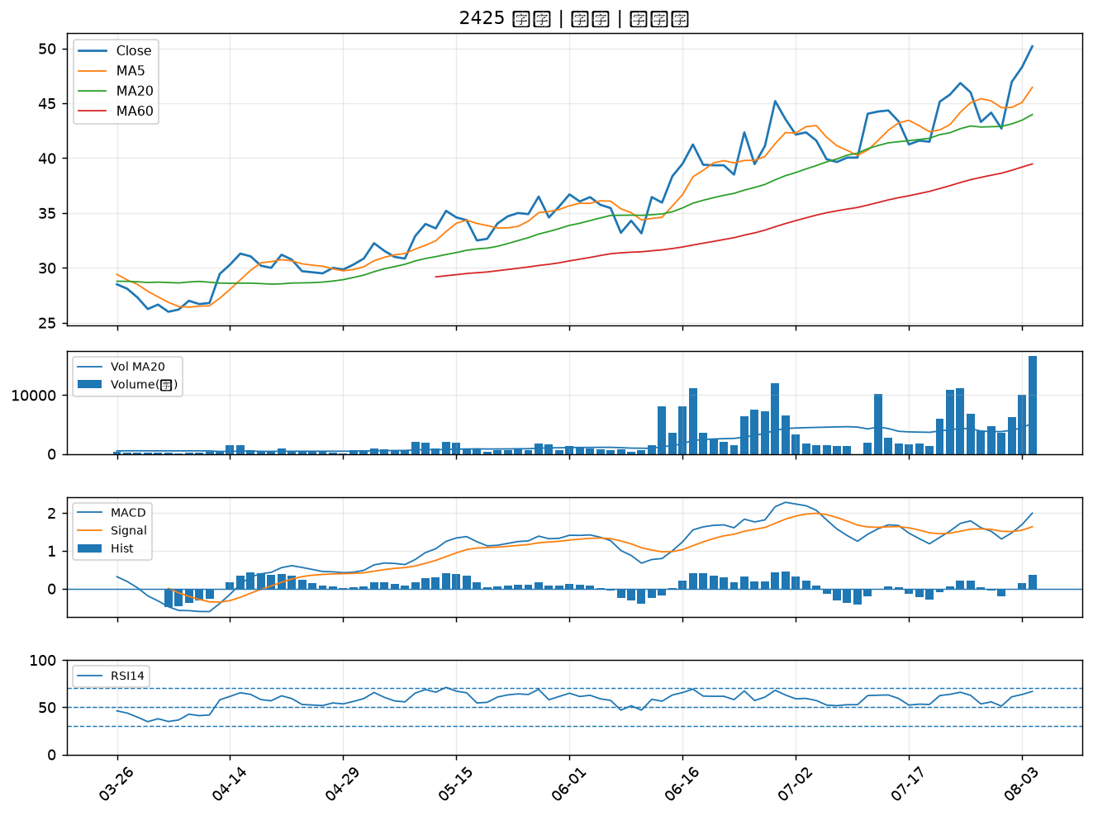

3231 緯創｜A級
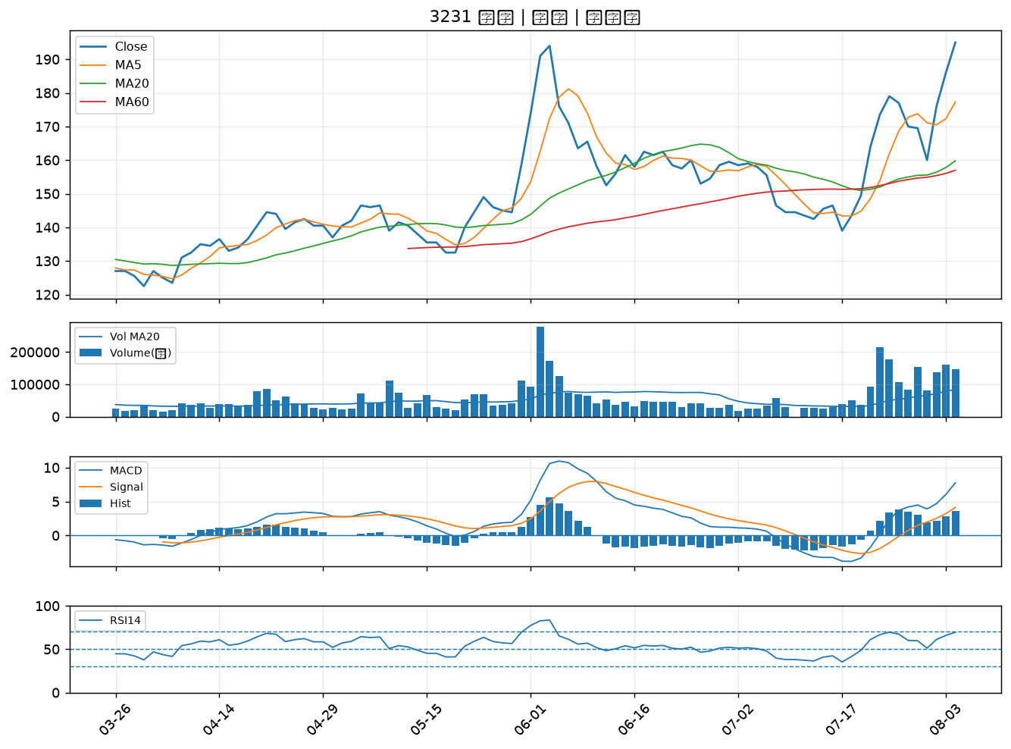

6206 飛捷｜B級
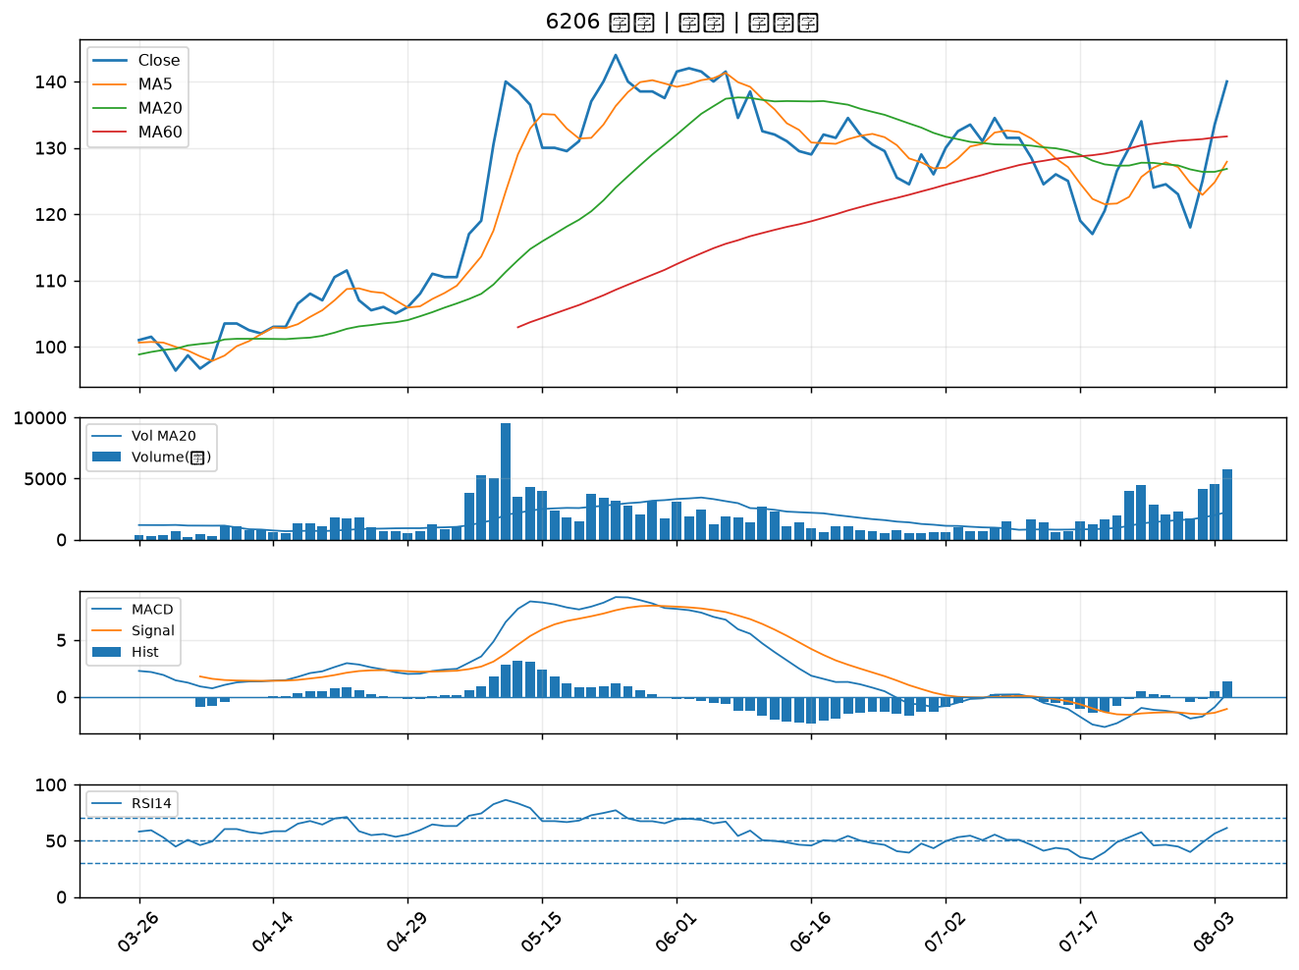

2301 光寶科｜B級
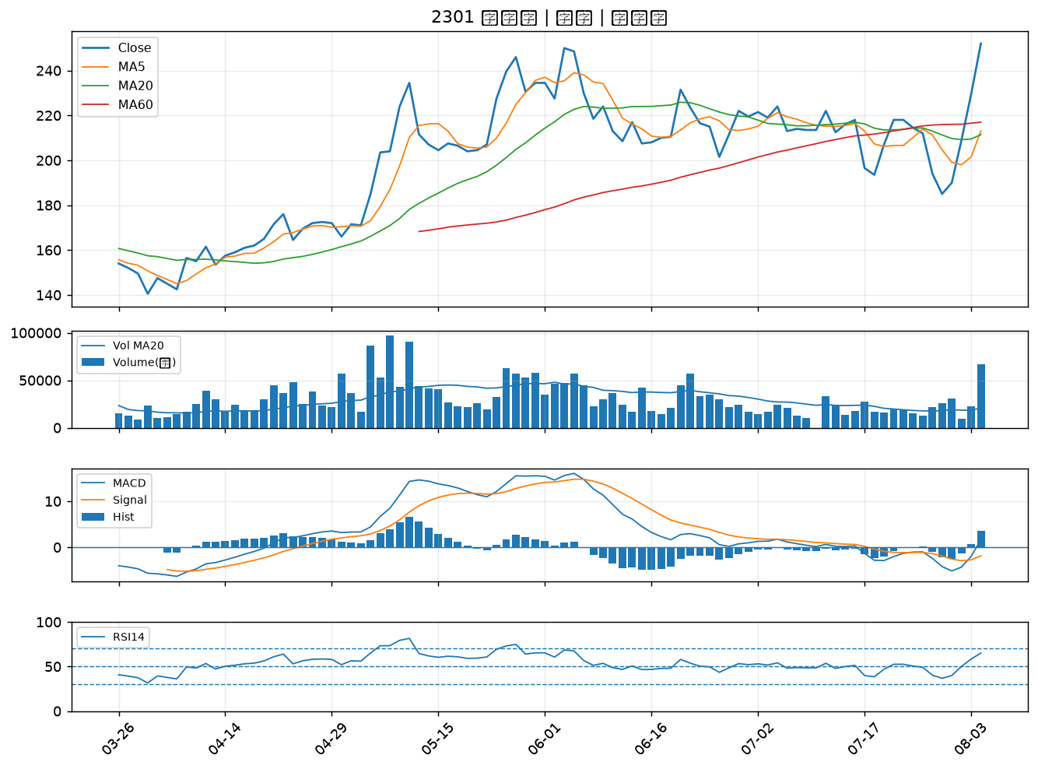

3653 健策｜B級
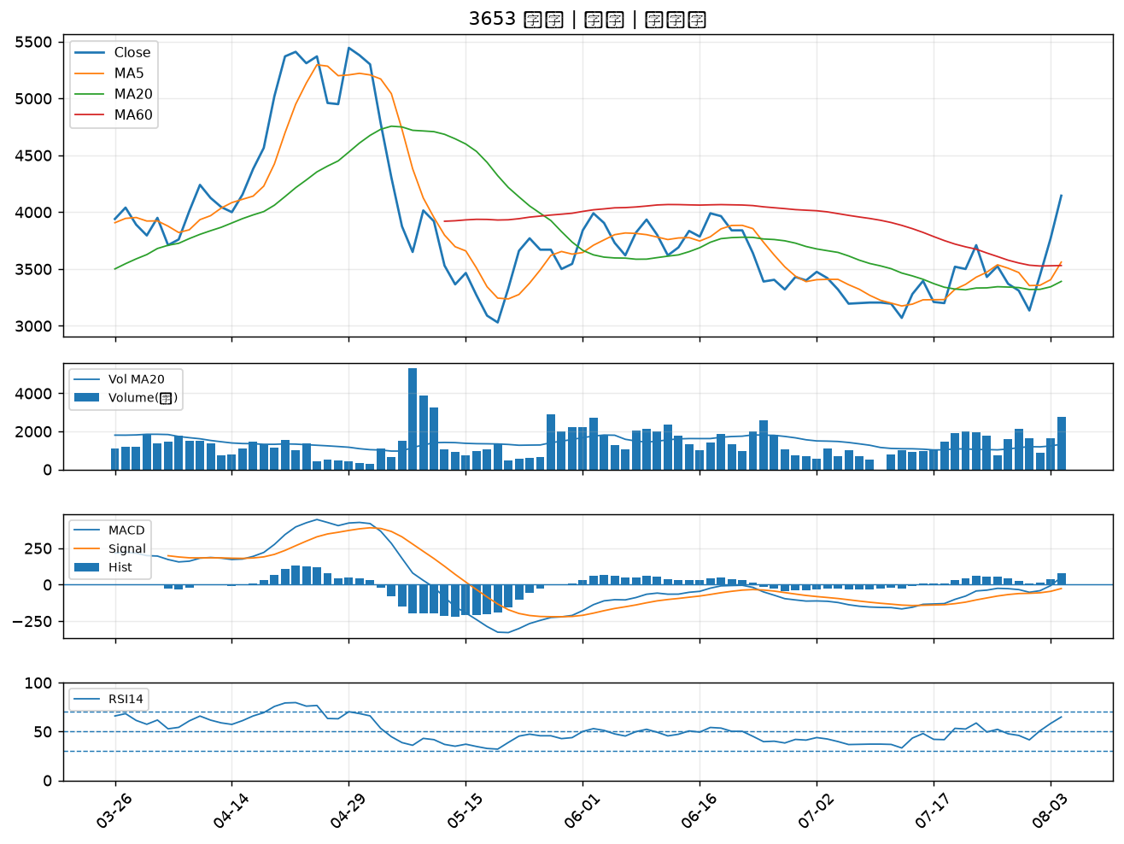

4967 十銓｜B級
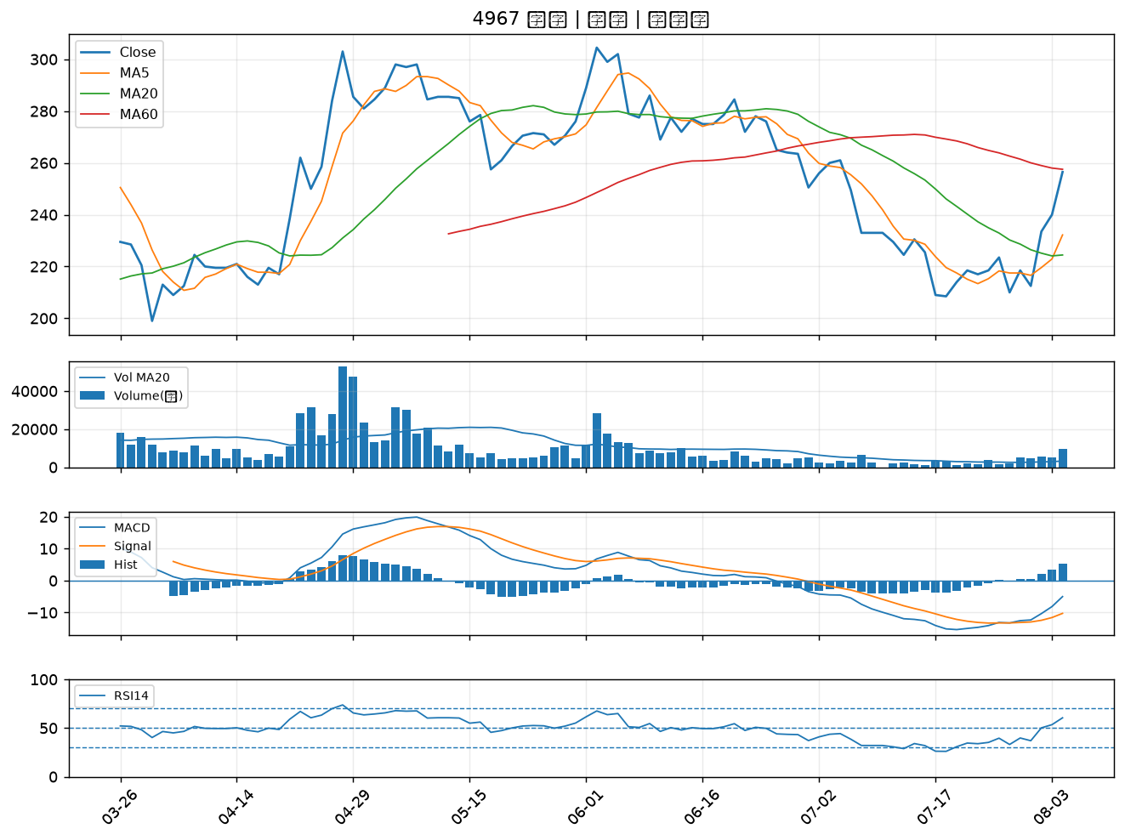

8111 立碁｜B級
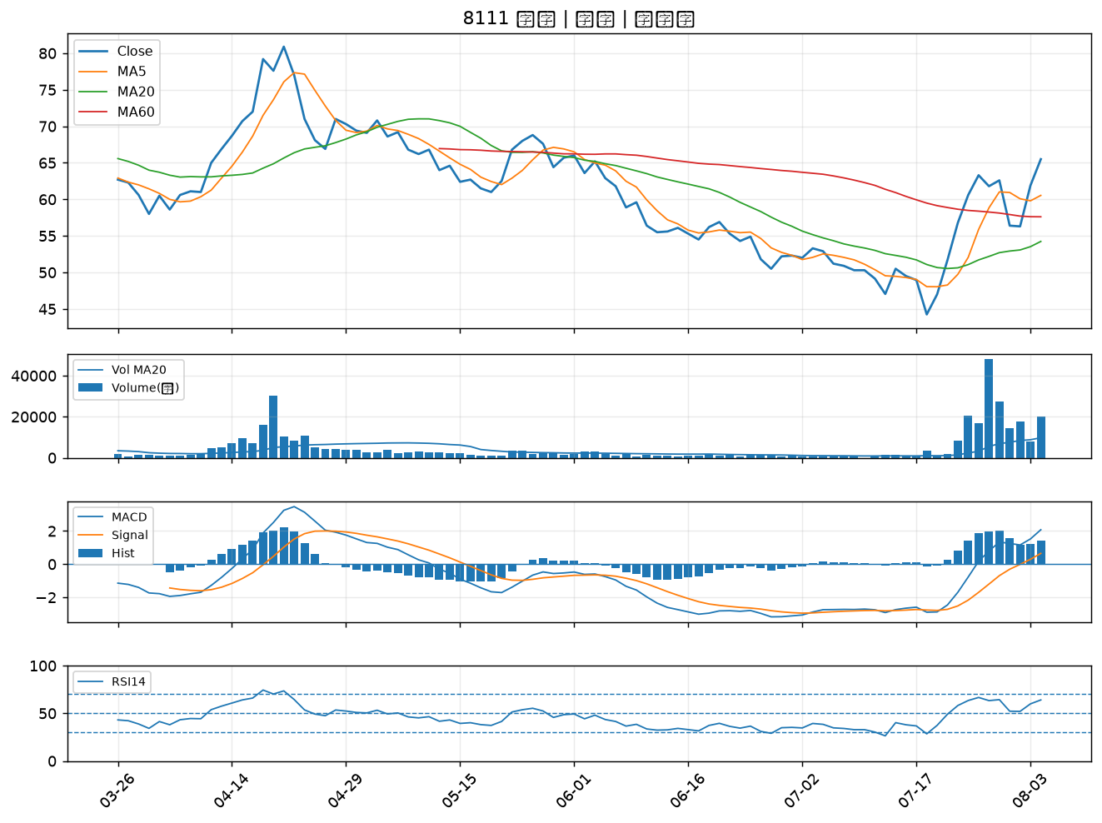

2801 彰銀｜B級
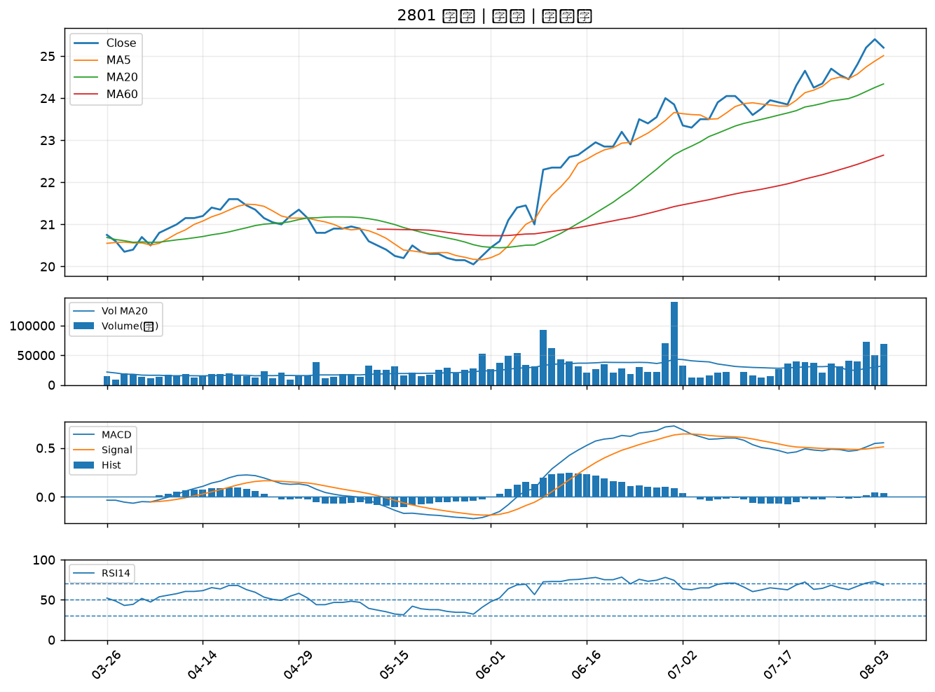

3441 聯一光｜B級
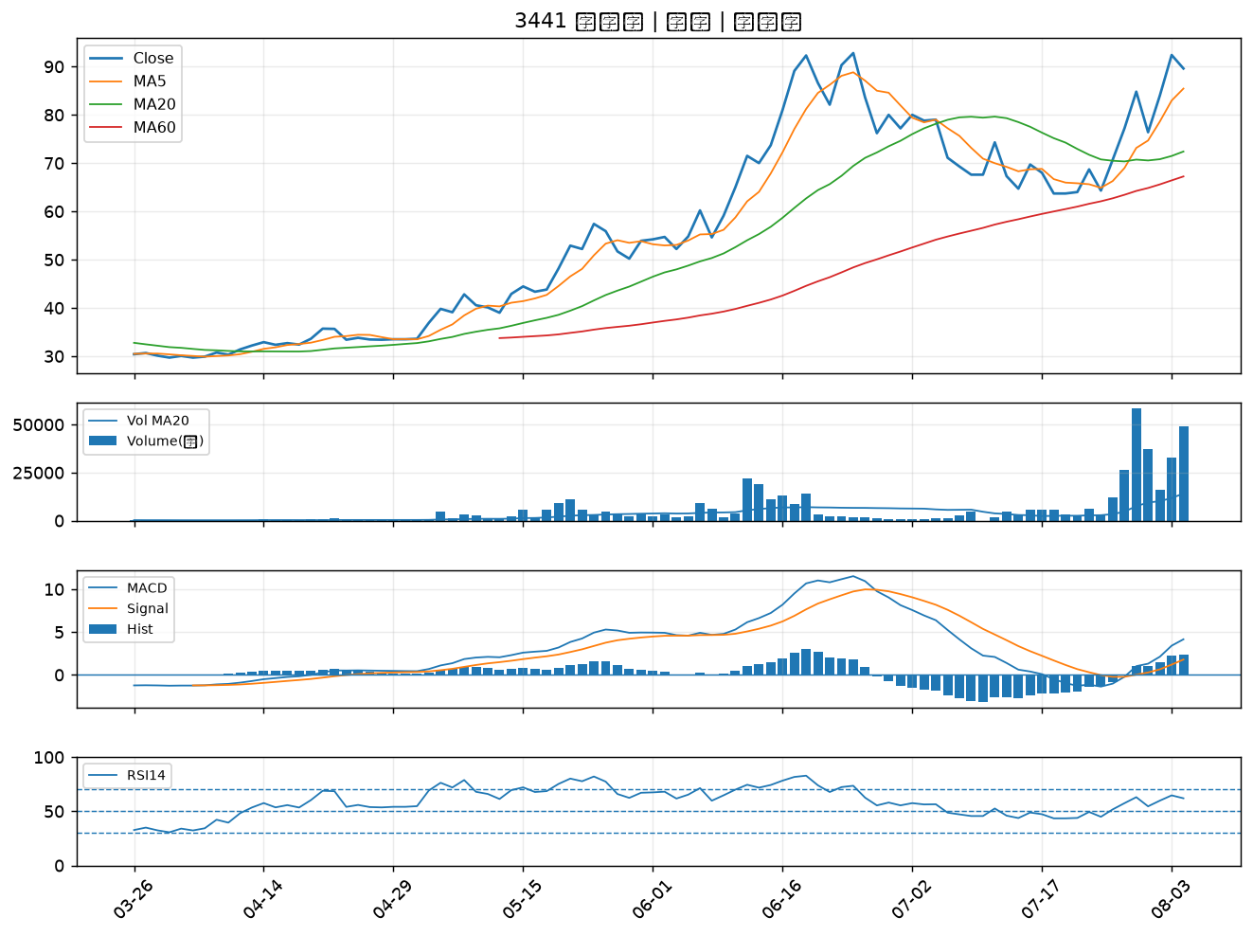

2618 長榮航｜B級
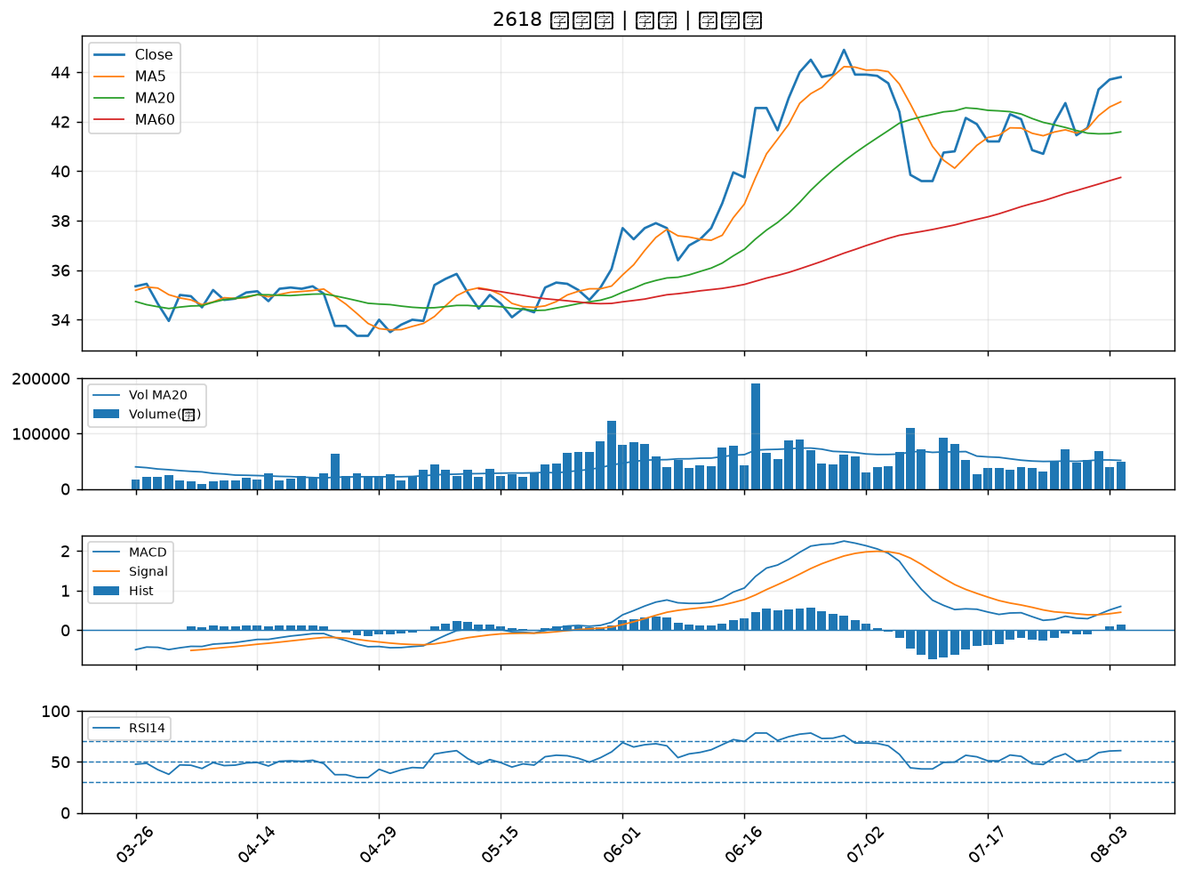

2610 華航｜B級
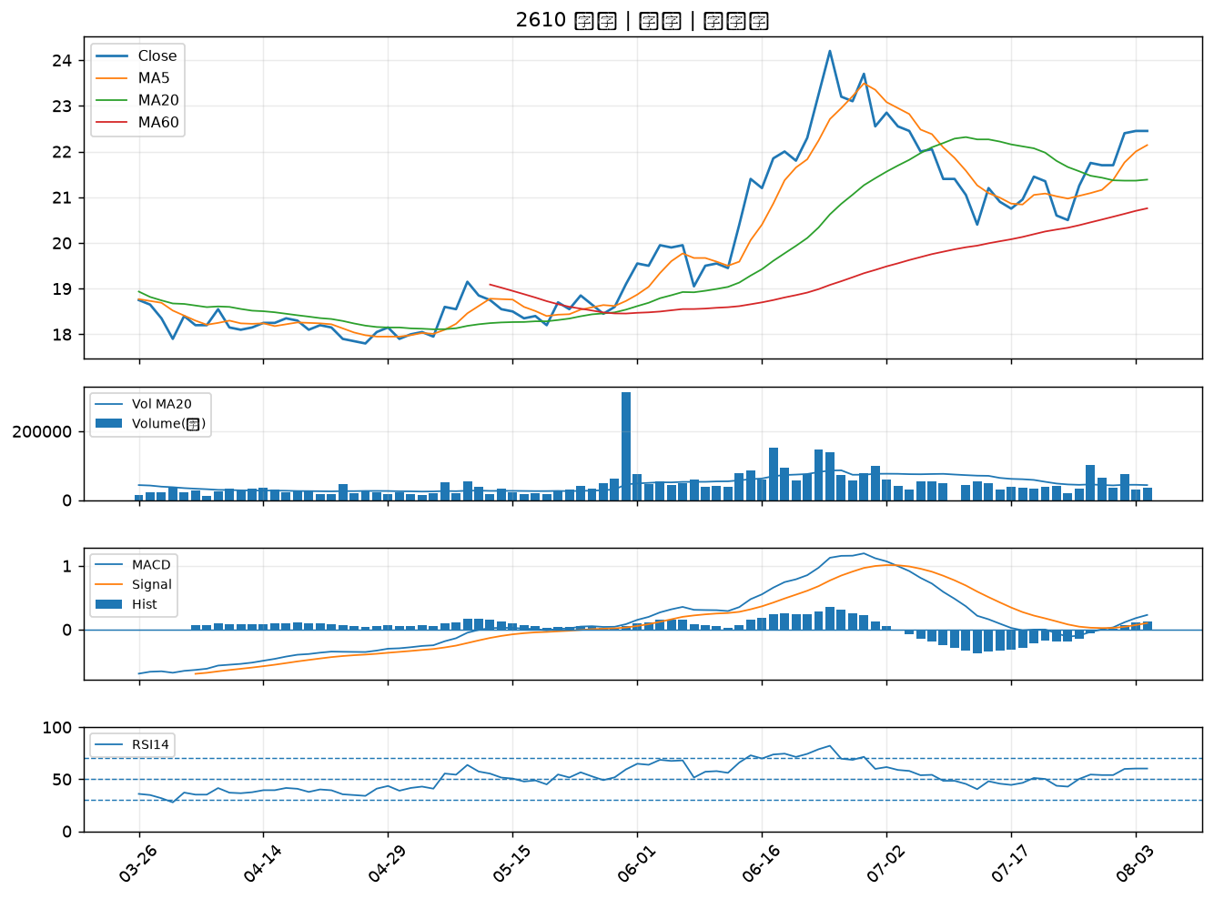

2027 大成鋼｜B級
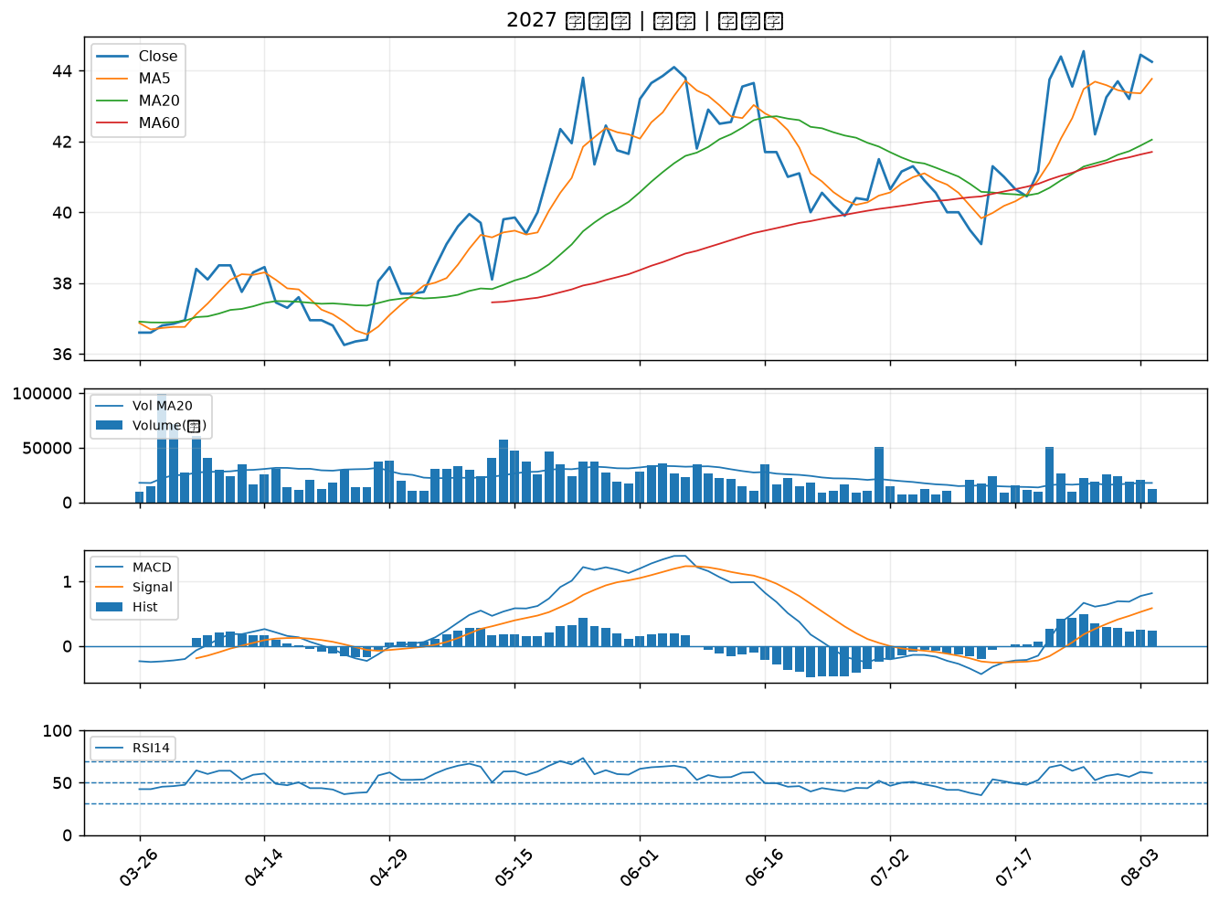

2451 創見｜B級
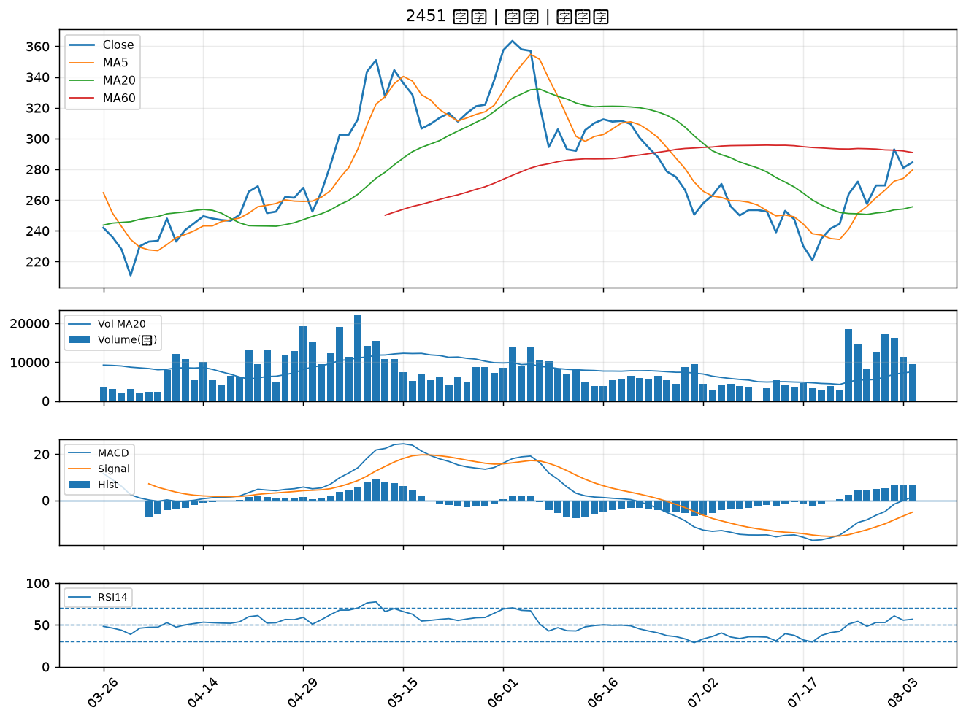

8271 宇瞻｜B級
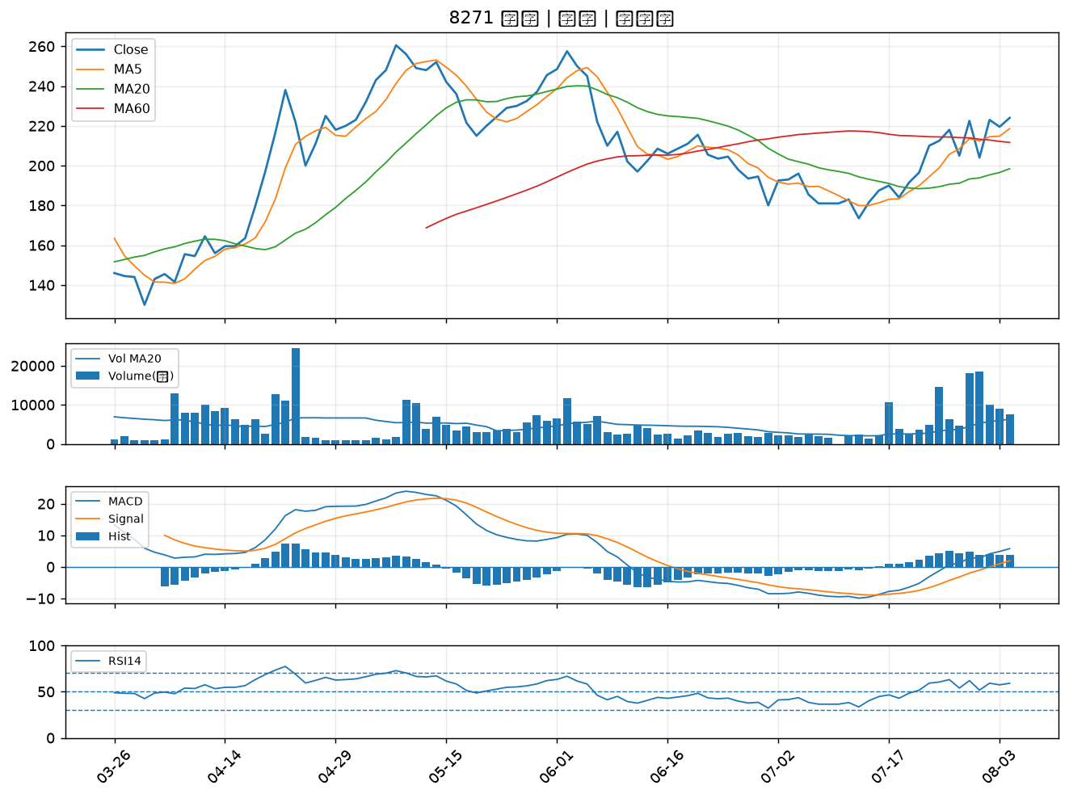

6214 精誠｜B級
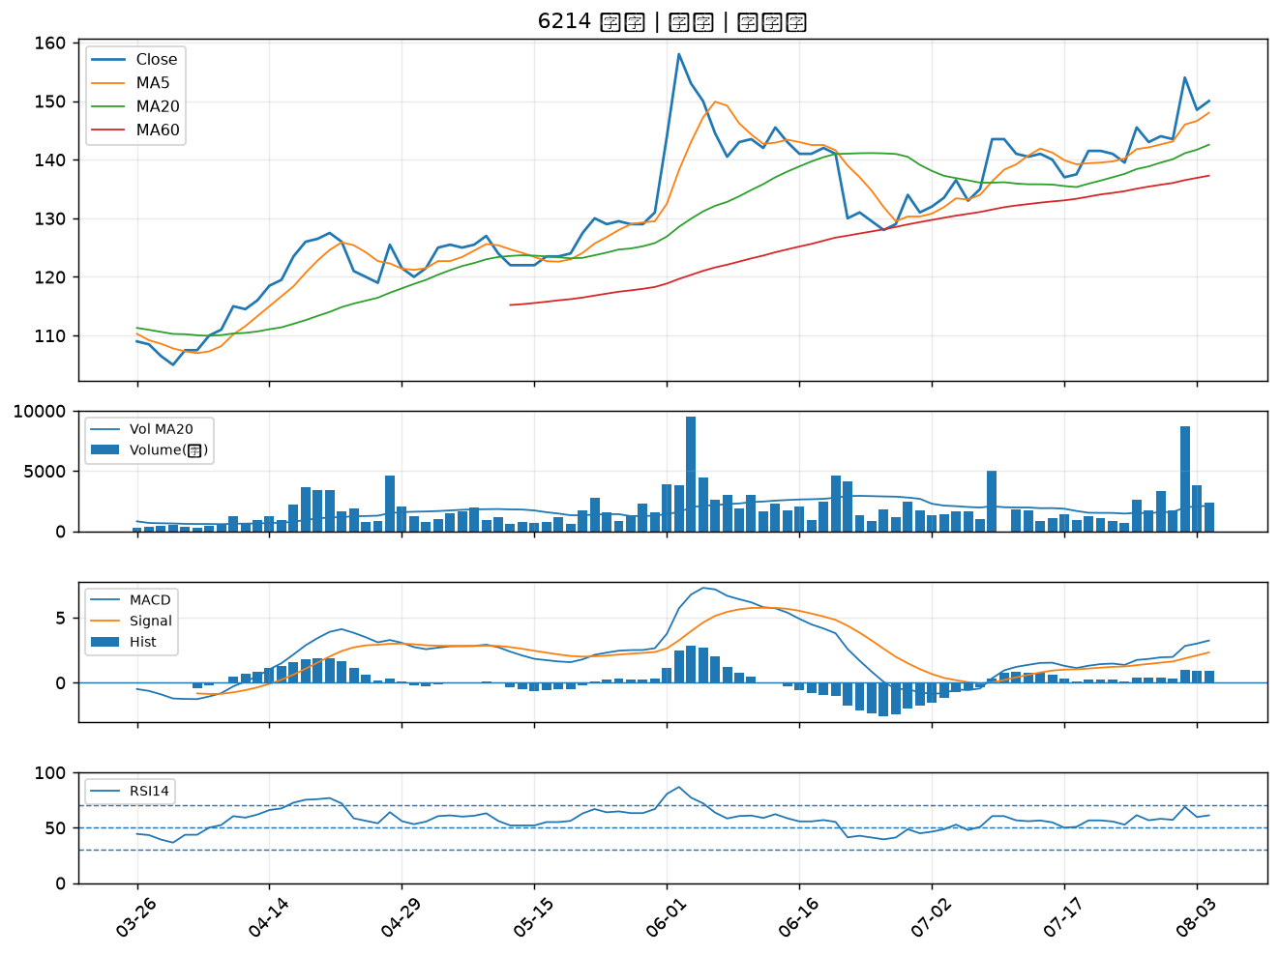

6588 東典光電｜B級
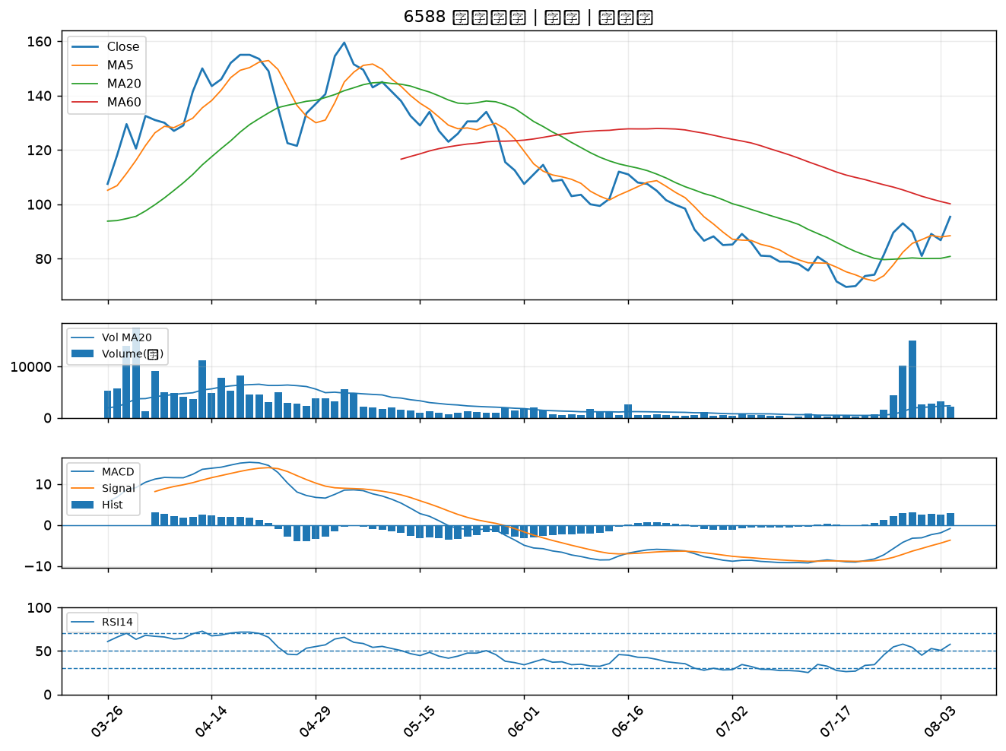

1907 永豐餘｜B級
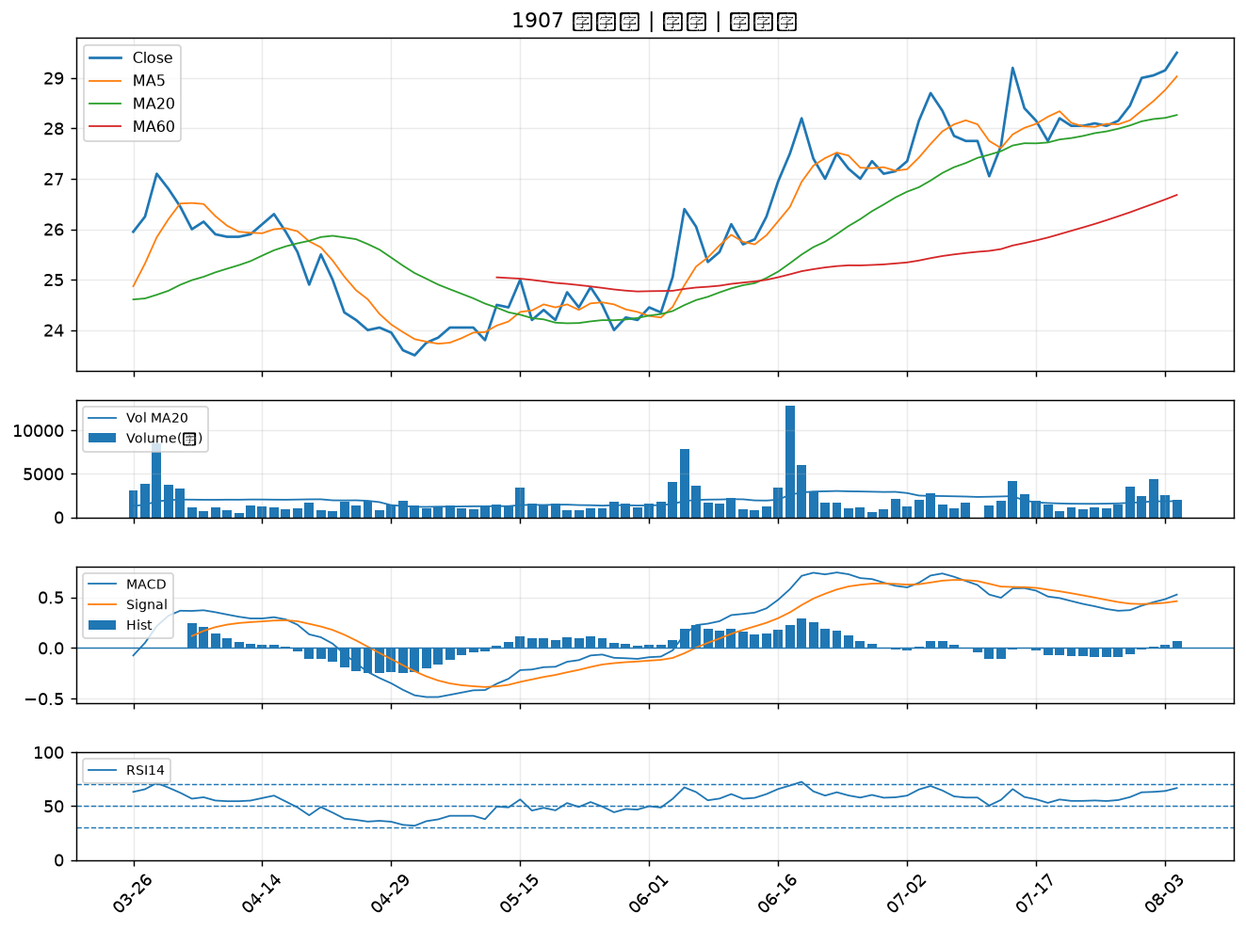

2880 華南金｜B級
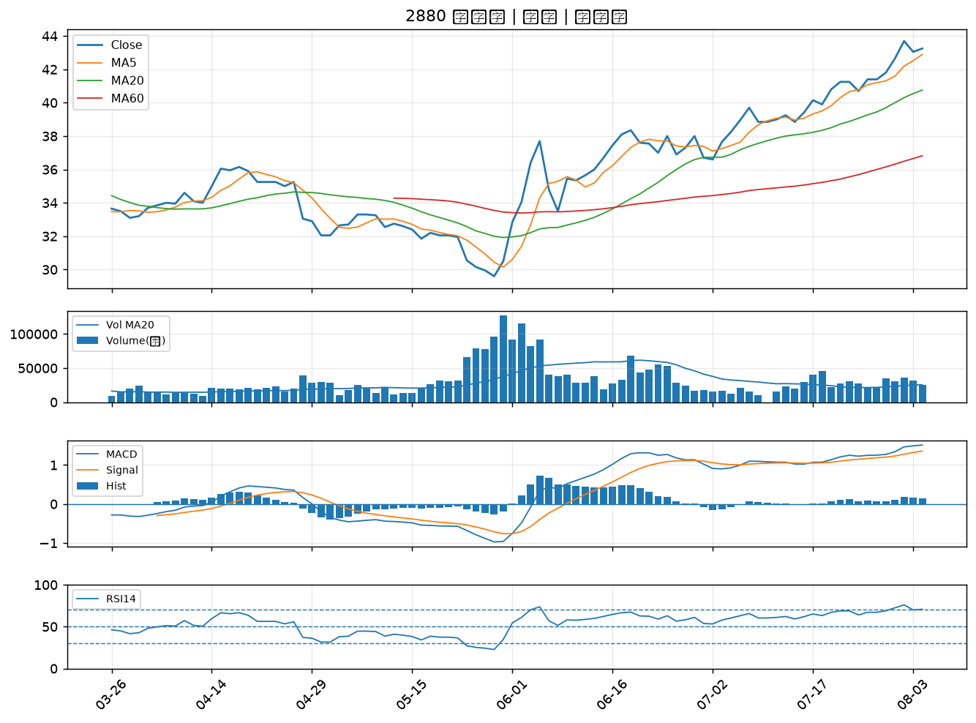

2882 國泰金｜B級
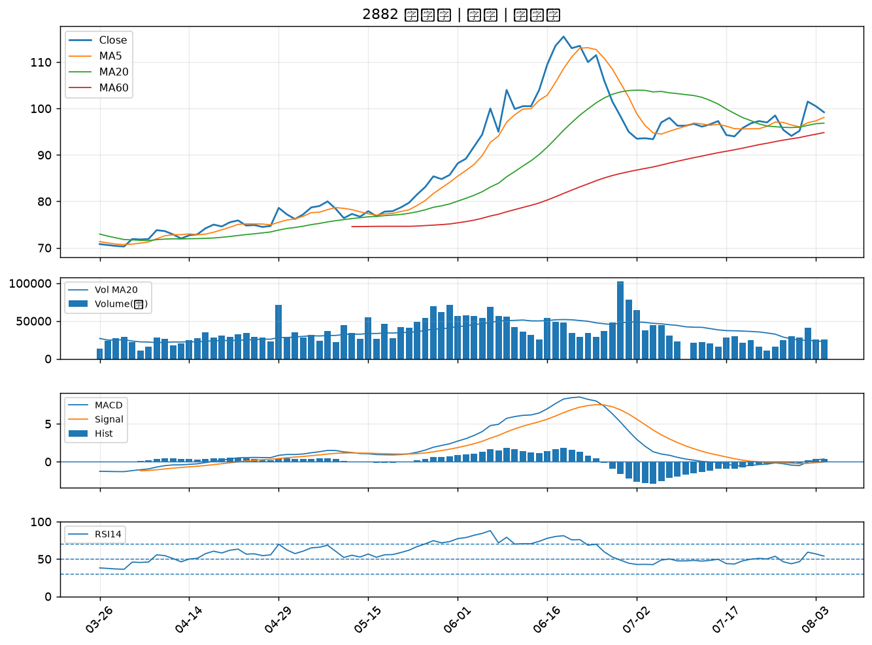

2867 三商壽｜B級
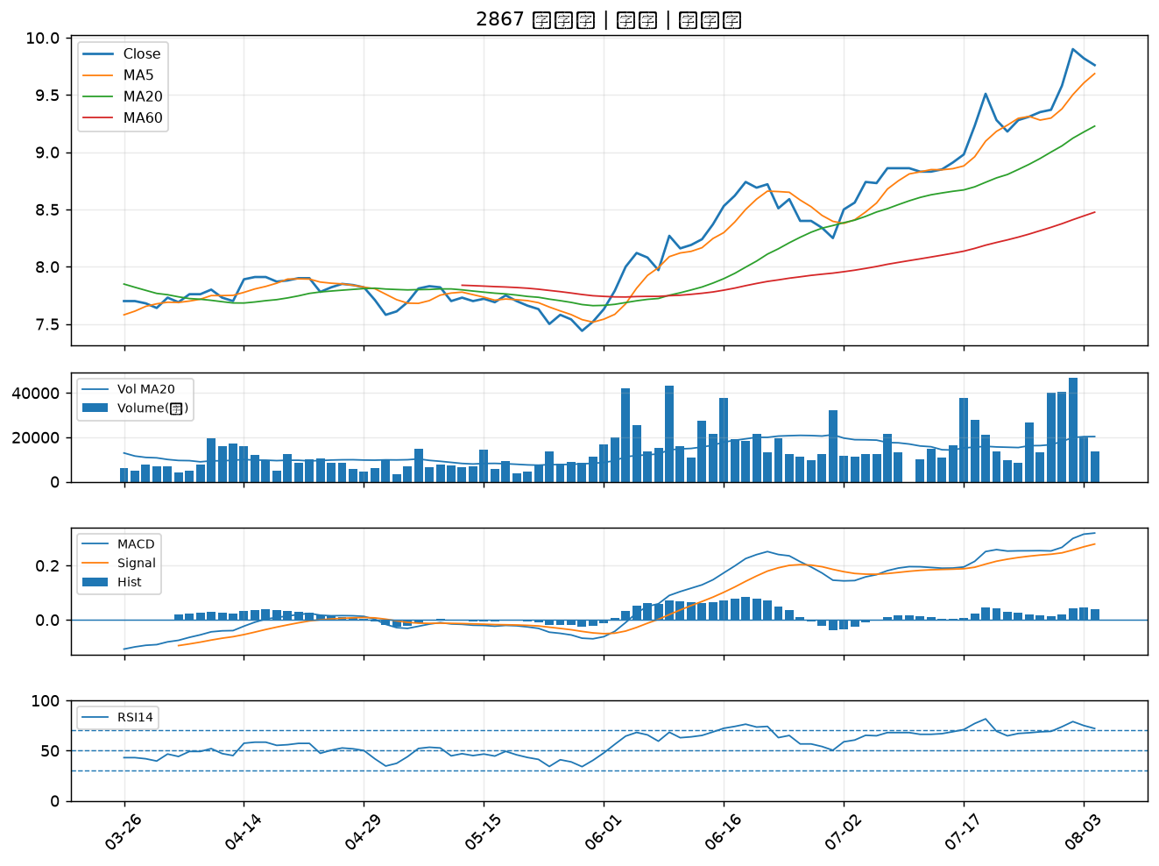

9945 潤泰新｜B級
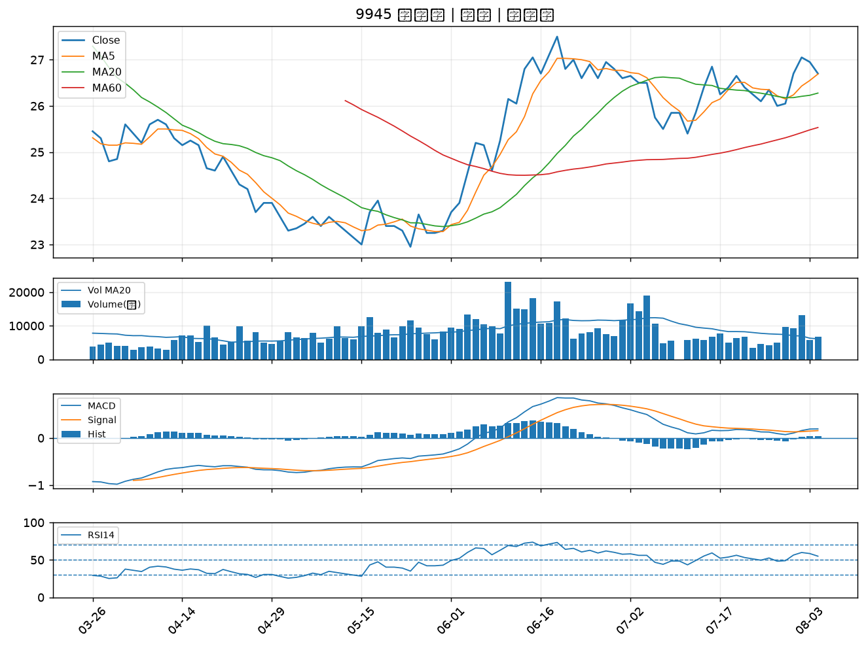

2603 長榮｜B級
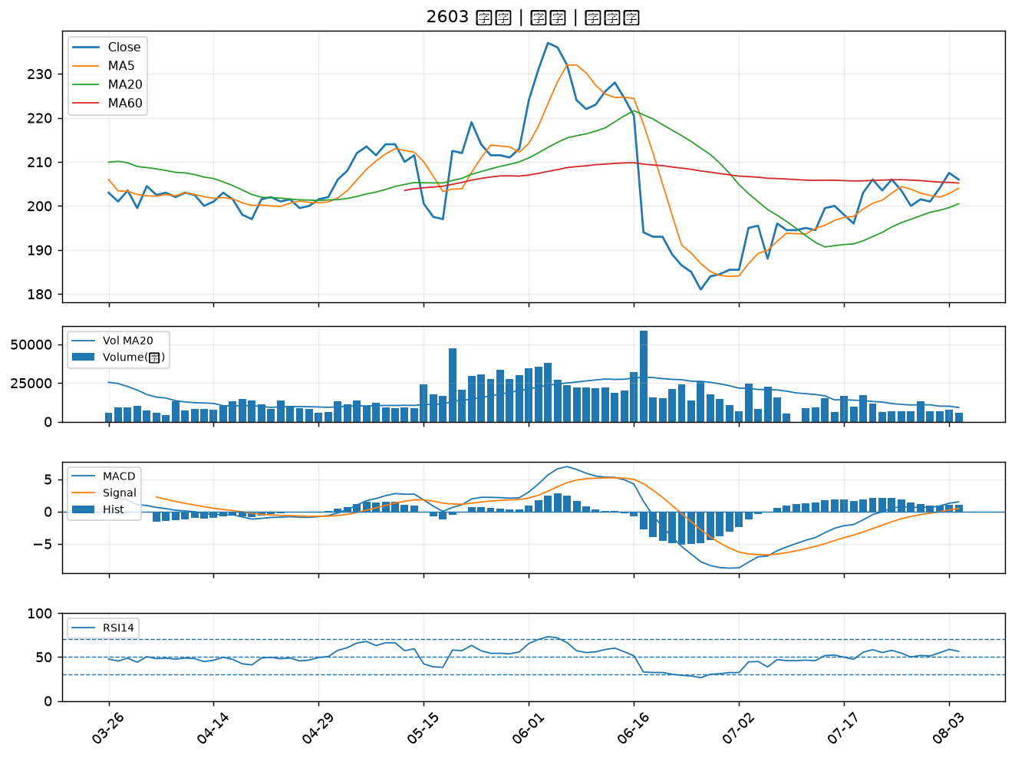

2615 萬海｜B級
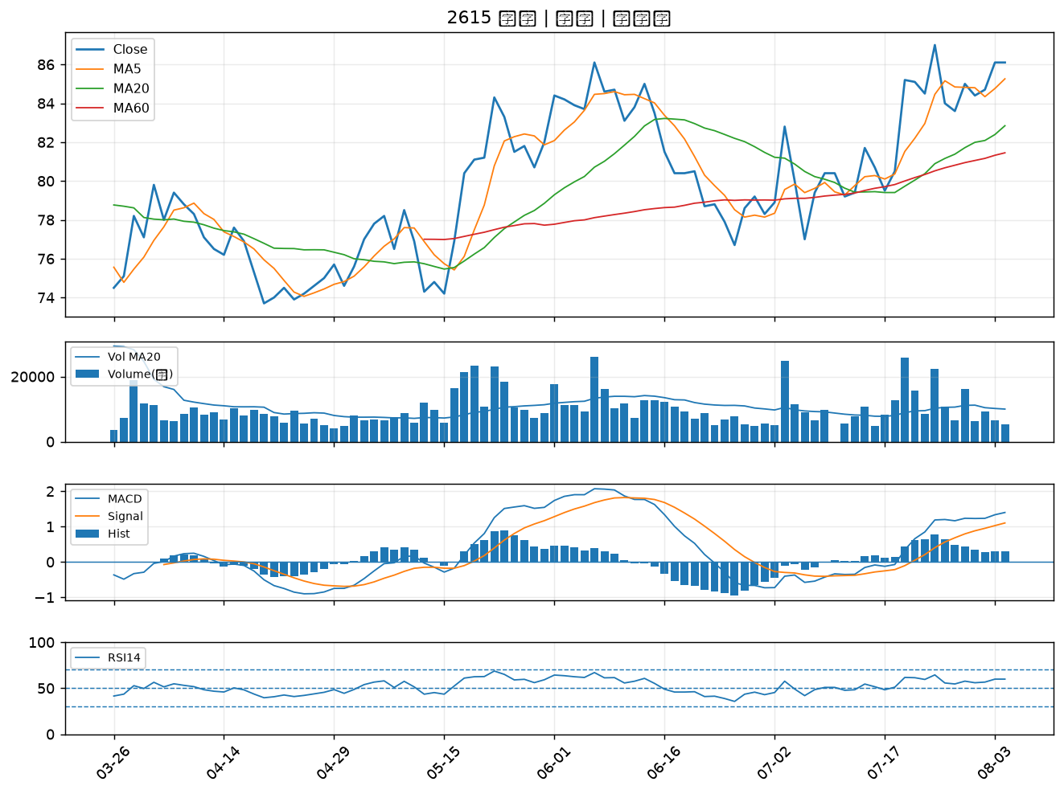

2357 華碩｜B級
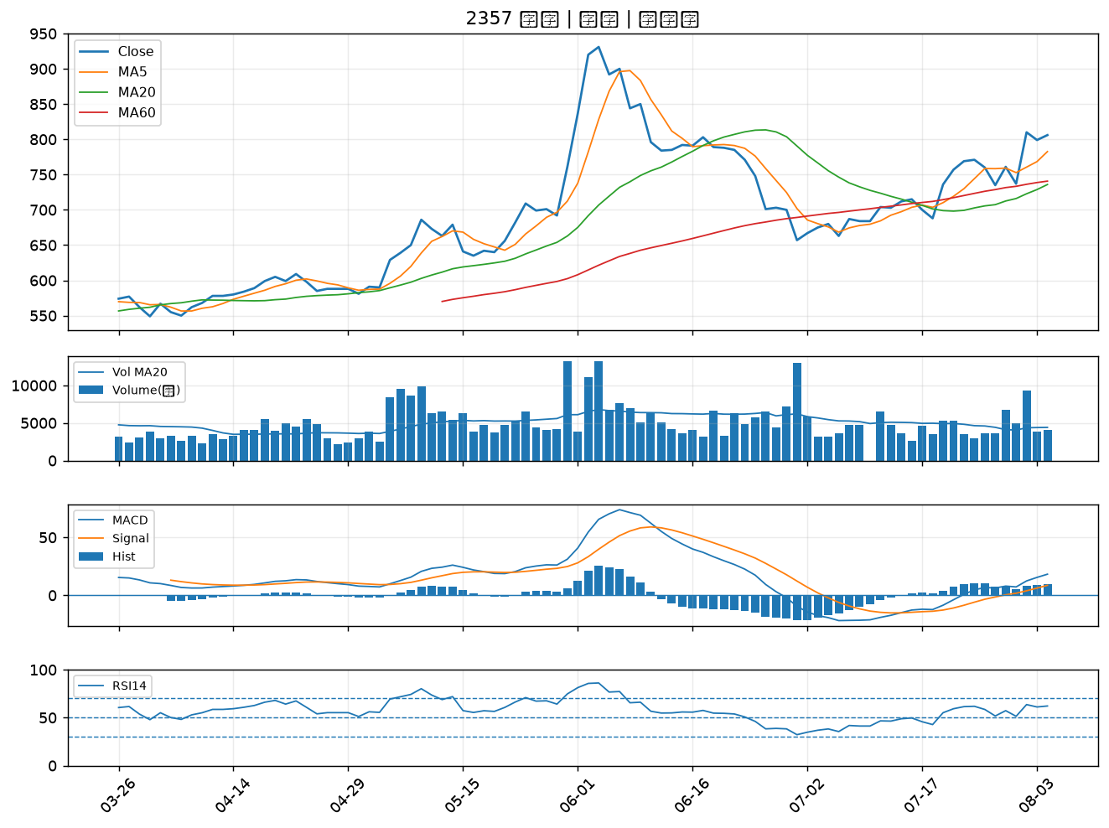

2347 聯強｜B級
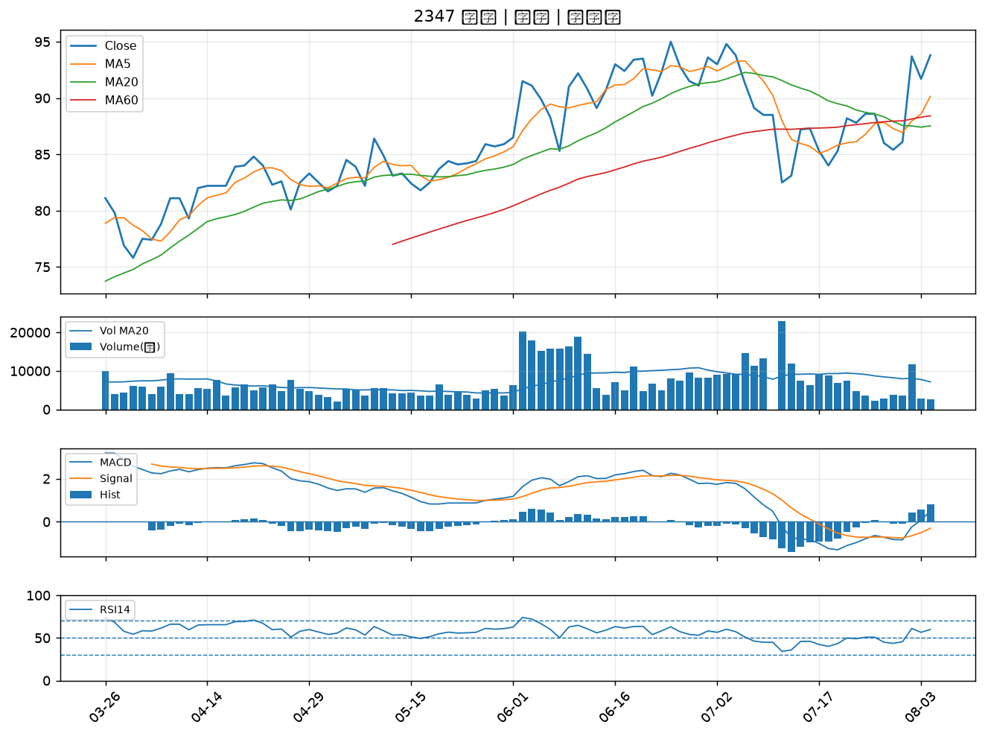

2884 玉山金｜B級

